ﾃﾞｼﾞﾀﾙｻｲﾈｰｼﾞ ﾁｪｯｸﾘｽﾄ
◆入力上の注意１
橙色のセルは入力必須対象です。
青色のセルは選択（プルダウン）必須対象です。
◆入力上の注意２
【エリア別確認事項】は、用途地域等を選定後、エリア毎に確認事項が表示されます。
◆基本は、全てのチェック項目に☑がつくように、周辺環境及び交通安全に配慮お願いいたします。

デジタルサイネージ（令和６年10月より運用開始）
広告物自体が発行し、文字や映像が動くなど、従来の屋外広告物以上に周辺への影響が大きく、物理的な規格制限（Ｐ10、12）のほかに、一定の配慮をお願いします。
 |  |  |  |  |  |  |  |  |  |  | 久留米市屋外広告物の手引き 令和７年10月版 より
デジタルサイネージ チェックリスト
用途地域等 |  |  | 商業地域
交差点付近かどうか |  |  | 交差点付近 |  |  |  | (交差点名 |  |  | )
表示時間帯 |  |  |  |  | 時 | ～ |  | 時
＜周辺環境への配慮＞
明るさ（19時～5時の最大輝度） |  |  |  |  |  | cd
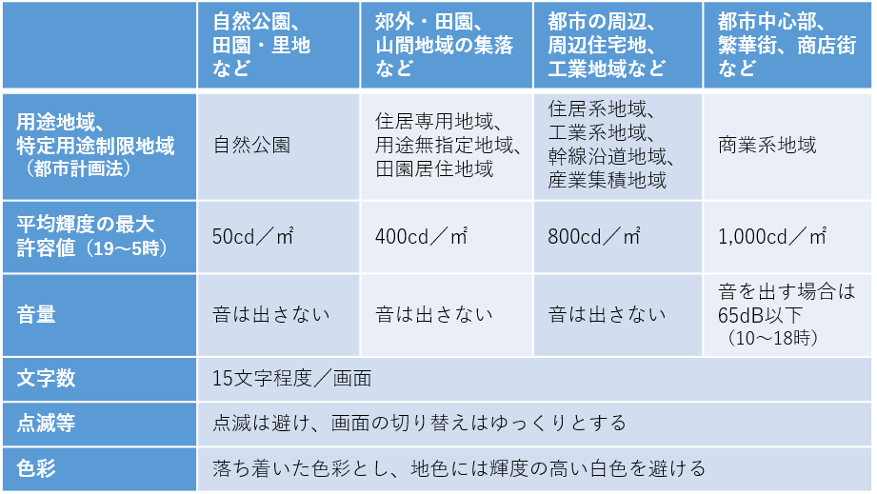
音 声 |  |  | 有 |  |  |  | 音量 |  | dB

【共通確認事項】
光や色について
 | 明るく派手な高彩度色を多用していませんか。
 | 地色には、輝度の高い白色を避けていますか。

動きについて
 | 点滅や激しい動きを避け、動画はゆっくりとした表現となっていますか。
 | 画面はゆっくりと切り替わりますか。

その他のルールについて
 | 信号機や標識等の背後に映像画面が重なりませんか。
 | 信号機のある交差点付近へ設置する場合、管轄する警察署と協議していますか。
 | （協議後、警察署との協議録を提出してください。）
 | 見えやすさ・読みやすさに配慮した文字サイズ、文字数は15文字程度/画面となっていますか。
（参考）家庭用テレビの輝度が350～500cd/㎡前後、普通の声が60dB・大きな声が70dB程度
 | 設置後も輝度や音量等を調整できるようにしていますか。
＜交通安全への配慮＞

・信号機や標識等を視認する際、その背後に映像画面が重ならないようにしてください。
・交差点付近へ設置する場合、管轄する警察署へ相談してください。
【エリア別確認事項】
商業系地域
都市中心部、繁華街、商店街
＜その他＞
 | 音を出す場合は、65dB以下、時間帯は、10時～18時のみとなっていますか。
 | 音を出す場合は、視覚障害者用信号機のある交差点付近ではありませんか。
・デジタルサイネージを設置することで、周辺の屋外広告物の集約に努めてください。
・設置後も輝度や音量等を調整できるようにしてください。
・映像の光等が影響を及ぼす範囲には事前説明し、設置後のトラブルを防止してください。
※デジタルサイネージ用のチェックシートがあるので、申請時に添付してください。
（ＨＰからダウンロードできます。このチェックシートは令和７年10月運用開始。）
 | 19時～5時の輝度は、1,000cd/㎡以下となっていますか。

 | 用途地域 | 無 |  | □ |  |  | 商業系地域
 | 商業地域 | 有 |  | ☑ |  |  | 都市中心部、繁華街、商店街
 | 近隣商業地域 |  |  |  |  |  | 音を出す場合は、65dB以下、時間帯は、10時～18時のみとなっていますか。
 | 準住居地域 |  |  |  |  |  | 音を出す場合は、視覚障害者用信号機のある交差点付近ではありませんか。
 | 第二種住居地域 |  |  |  |  |  | 19時～5時の輝度は、1,000cd/㎡以下となっていますか。
 | 第一種住居地域
 | 第一種中高層住居専用地域 |  |  |  |  |  | 住居系地域、工業系地域
 | 第二種低層住居専用地域 |  |  |  |  |  | 都市の周辺、周辺住宅地、工業地域など
 | 第一種低層住居専用地域 |  |  |  |  |  | 音は出していませんか。
 | 準工業地域 |  |  |  |  |  | 19時～5時の輝度は、800cd/㎡以下となっていますか。
 | 工業地域
 | 工業専用地域 |  |  |  |  |  | 郊外・田園、山間地域の集落など
 | 市街化調整区域 |  |  |  |  |  | 住居専用地域、市街化調整区域、用途無指定地域
 | 特定用途制限地域（田園居住地区） |  |  |  |  |  | 音は出していませんか。
 | 特定用途制限地域（幹線沿道地区） |  |  |  |  |  | 19時～5時の輝度は、400cd/㎡以下となっていますか。
 | 特定用途制限地域（産業集積地区）

 | 交差点付近
 | 交差点付近でない

